Plan3
 | Capela São José Thomaz Coelho

 | Horário das Celebrações - Mês Junho

Data | Dia da Semana | Horário
2018-07-01 | Domingo | 09:30h
2018-07-06 | Sexta-feira | 19:00h
2018-07-14 | Sábado | 18:30h
2018-07-19 | Quinta-feira | 19:30h
2018-07-21 | Sábado | 18:30h
2018-07-28 | Sábado | 18:30h

 | Capela São José Thomaz Coelho

 | Horário das Celebrações - Mês Junho

Data | Dia da Semana | Horário
2018-07-01 | Domingo | 09:30h
2018-07-06 | Sexta-feira | 19:00h
2018-07-14 | Sábado | 18:30h
2018-07-19 | Quinta-feira | 19:30h
2018-07-21 | Sábado | 18:30h
2018-07-28 | Sábado | 18:30h

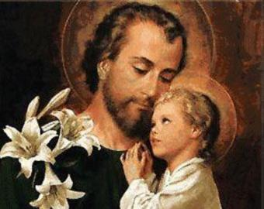
 | Capela São José Thomaz Coelho

 | Horário das Celebrações - Mês Junho

Data | Dia da Semana | Horário
2018-07-01 | Domingo | 09:30h
2018-07-06 | Sexta-feira | 19:00h
2018-07-14 | Sábado | 18:30h
2018-07-19 | Quinta-feira | 19:30h
2018-07-21 | Sábado | 18:30h
2018-07-28 | Sábado | 18:30h

